关系图
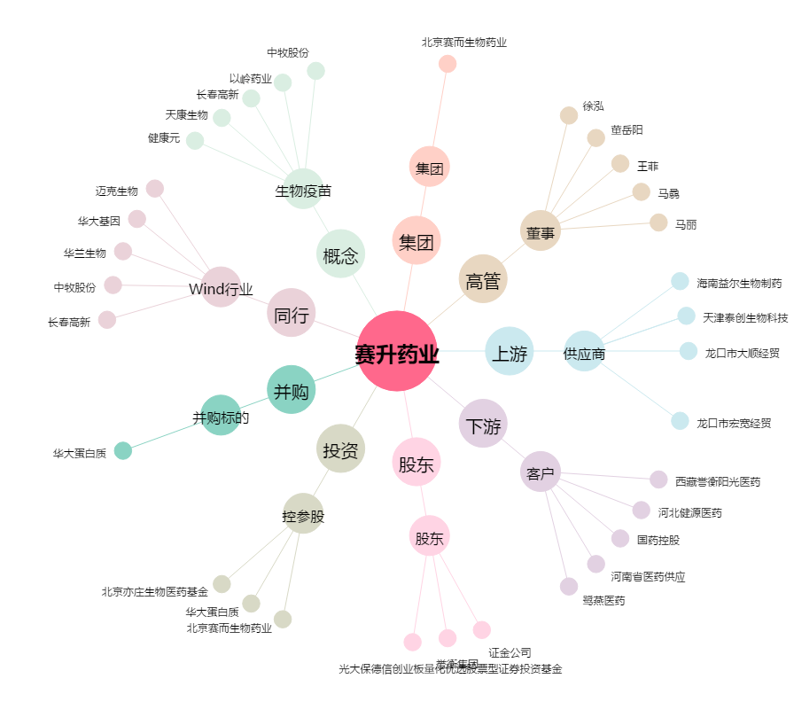
赛升药业[300485.SZ] - 关系概览图

